Overall Briefing Document

Client | Autodesk EMEA |  | Additional / Follow-Up Points
Campaign | AutoDesk EMEA - Energy DACH - Q1-25
Timeline / Launch Date | ASAP- 30th April
Channels
Content Syndication | Yes (HQL)
Display
LinkedIn Integration
MLP Access | Yes
Booking Info |  | Rate | Leads / Impressions | Cost
 | Tom | 85 | 117 | $9,945.00
 | Alfred | 85 | 118 | $10,030.00
 | Total |  |  | $19,975.00
Pacing | Even Weekly Pacing (TBC)
Pacing / Leads Delivery Day | Monday (Previously)
Job Titles | in the following tab
Exclusions | N/A
lndustries | As per TAL (Public Sector)
Account List | in the following tab |  | Tom- 122 | Alfred 132
Company Size | As Per TAL
Countries | Germany, Austria, Swizerland
Lead Cap | 3 to 5
Intent/Trending Topics | in the following tab
Assets | in the following tab |  | Digitale Transformation im Energie-Ökosystem
 |  |  | Chancen nutzen, Energiewende meistern
Languages | German
Lead delivery / Integration | Sharefile
Lead delivery Template | in the following tab (Previously Used)
Opt-In | Ich stimme den Nutzungsbedingungen von Autodesk zu und akzeptiere deren Datenschutzerklärung* |  | https://www.autodesk.com/company/legal-notices-trademarks/privacy-statement-de
KPIs / Success Metrics? | get the right titles so that sales can ideally have 10-15 conversations with people that are in the right stages

Assets
German Translation |  | English
Chancen nutzen, Energiewende meistern |  | Seize Opportunities, Master the Energy Transition
Energieversorger und Netzbetreiber stehen unter Strom: Die Umstellung auf erneuerbare Energien bedeutet, bestehende Strukturen und Anlagen durch moderne, digitale Lösungen zu ersetzen und Prozesse effizienter zu gestalten. Es gilt, eine digitale Infrastruktur für klimaneutrale Energiesysteme zu schaffen, die alle Bereiche einbezieht – von der Planung bis hin zur Instandhaltung und Verteilung. | 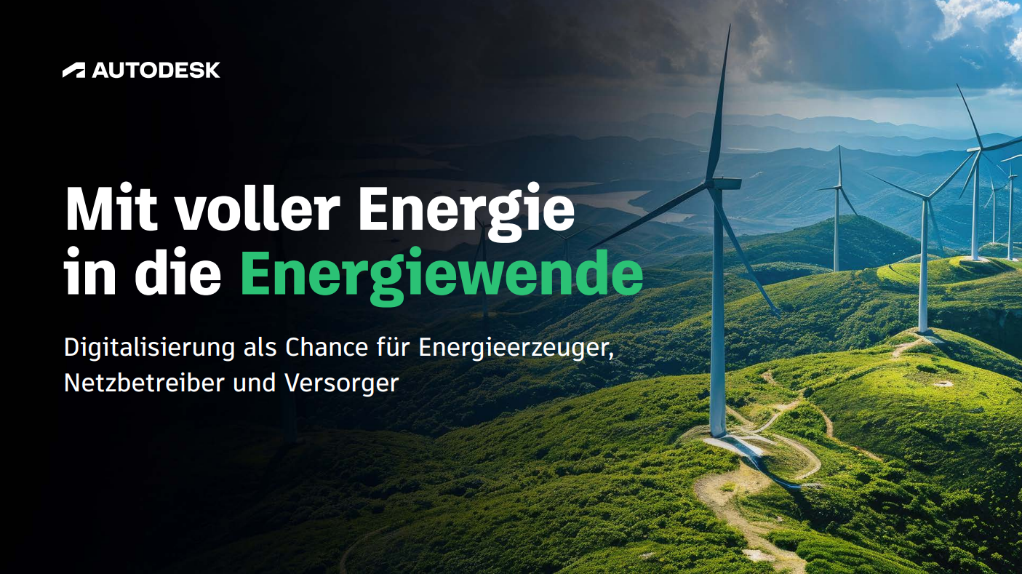 | Energy suppliers and grid operators are under pressure: The shift to renewable energy requires replacing existing structures and systems with modern, digital solutions and making processes more efficient. The goal is to create a digital infrastructure for climate-neutral energy systems that integrates all areas—from planning to maintenance and distribution.
Wie Sie sich optimal auf die anstehenden Veränderungen und Herausforderungen der Energiewende vorbereiten und Ihre Systeme zukunftssicher machen, erfahren Sie in unserem E-Book. |  | Find out how to best prepare for the upcoming changes and challenges of the energy transition and future-proof your systems in our e-book.

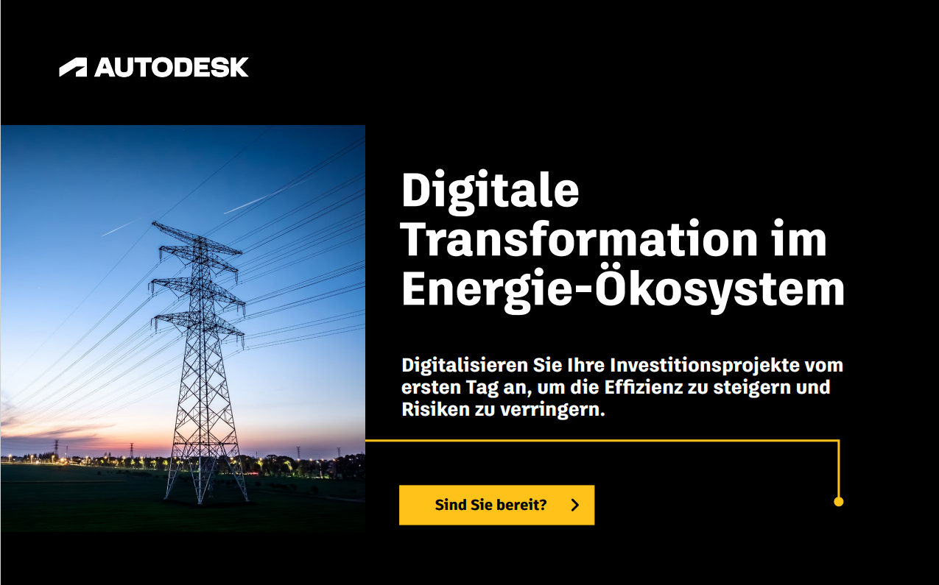
Digitale Transformation im Energie-Ökosystem |  | Digital Transformation in the Energy Ecosystem
Erfahren Sie, wie moderne Technologien die Energiewirtschaft verändern und dabei helfen, Herausforderungen wie Grundlastsicherung und Fachkräftemangel zu meistern. Lernen Sie, wie Echtzeitanalysen die Lebensdauer und Zuverlässigkeit von Anlagen verbessern und ungeplante Ausfälle reduzieren. |  | Learn how modern technologies are transforming the energy industry and helping to overcome challenges such as base load security and skilled labor shortages. Learn how real-time analytics improve the service life and reliability of assets and reduce unplanned downtime.
Das Ebook zeigt, wie vorausschauende Wartung und schnelle Reaktionen im Notfall Kosten senken und Betriebsstörungen minimieren. Holen Sie sich praktische Tipps für eine bessere Zusammenarbeit, Kostenkontrolle und Projektsicherheit – ein unverzichtbarer Begleiter für die Zukunft der Energiewirtschaft! |  | This ebook demonstrates how predictive maintenance and rapid response in the event of an emergency reduce costs and minimize operational disruptions. Get practical tips for improved collaboration, cost control, and project reliability – an indispensable companion for the future of the energy industry!

